DB
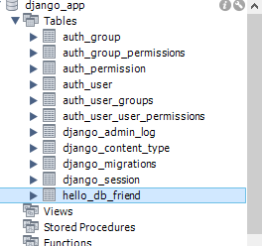
■DB扱い方

 | フレームワーク内ではSQLを書かないことが前提
 | DBのテーブルも、フレームワーク上に作成する

 | 1モデル = 1テーブル

 | ■setting.pyにて、DB設定
 | DATABASES = {
 | 'default': {
 | 'ENGINE': 'django.db.backends.mysql',
 | 'NAME': 'django_app', | データベース名を指定
 | 'USER': 'root',
 | 'PASSWORD': 'root',
 | 'HOST': 'localhost',
 | 'PORT': '3306'
 | }
 | }

 | ■Model設定
 | from django.db import models

 | class Friend(models.Model):
 | name = models.CharField(max_length=100)
 | mail = models.EmailField(max_length=200)
 | gender = models.BooleanField()
 | age = models.IntegerField(default=0)
 | birthday = models.DateField()

 | def __str__(self):
 | return '<Friend:id=' + str(self.id) + ', ' + \
 | self.name + '(' + str(self.age) + ')>'

 | ■マイグレーション
 | マイグレーションファイルを作成を行う
 | python manage.py makemigrations アプリ名

 | アプリ名には、modelsファイルを記述したアプリ名を設定する

 | マイグレーションを実行する
 | python manage.py migrate

 | 自動でMySQLにテーブルが作成される

